Gráficas
 | 1. Interes de encuestdos
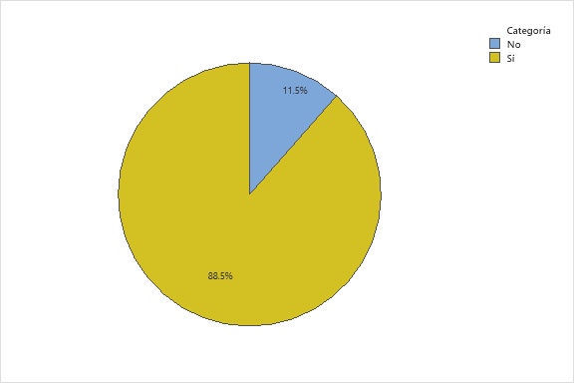

 |  |  | Si | 100
 |  |  | No | 13

 | 2. áreas temáticas de mayor interés por parte de los encuestados
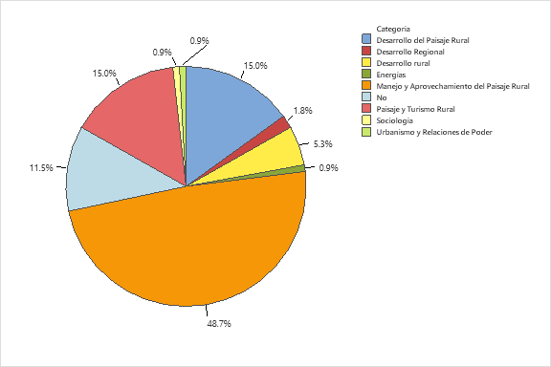

 |  |  | Desarrollo del Paisaje Rural | 17
 |  |  | Desarrollo Regional | 2
 |  |  | Desarrollo Rural | 6
 |  |  | Energías | 1
 |  |  | Manejo y Aprovechamiento del Paisaje Rural | 55
 |  |  | No | 13
 |  |  | Paisaje y Turismo Rural | 17
 |  |  | Sociología | 1
 |  |  | Urbanismo y Relaciones de Poder | 1
 |  |  |  | 113

 | 3. distribución de encuestados por género

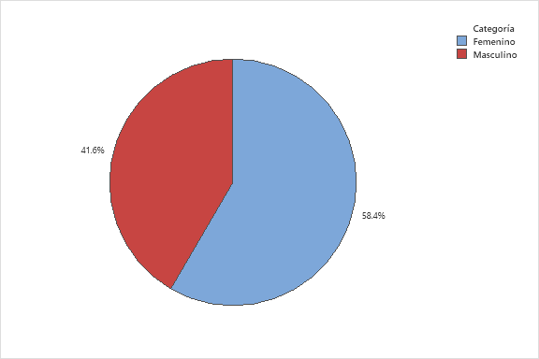
 |  |  |  | Femenino | 66
 |  |  |  | Maculino | 47
 |  |  |  |  | 113

 | 4. Rangos de edad de los encuestados

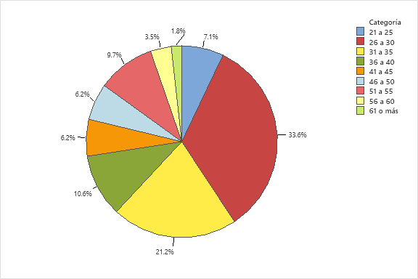

 |  |  | 21 a 25 | 6
 |  |  | 26 a 30 | 34
 |  |  | 31 a 35 | 23
 |  |  | 36 a 40 | 12
 |  |  | 41 a 45 | 6
 |  |  | 46 a 50 | 7
 |  |  | 51 a 55 | 8
 |  |  | 56 a 60 | 4
 |  |  | 61 o más | 13
 |  |  |  | 113

 | 5. entidades de origen de estudio de la maestría por parte de los interesados

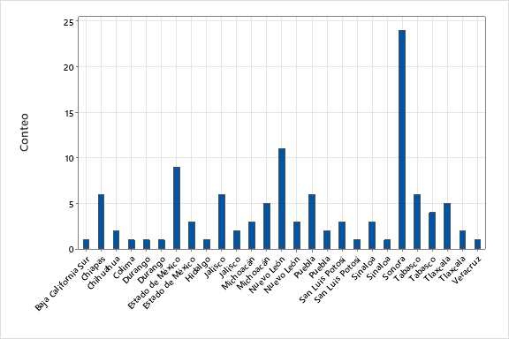
 |  |  |  | Baja California Sur | 1
 |  |  |  | Chiapas | 6
 |  |  |  | Chihuahua | 2
 |  |  |  | Colima | 1
 |  |  |  | Durango | 2
 |  |  |  | Estado de México | 12
 |  |  |  | Hidalgo | 1
 |  |  |  | Jalisco | 8
 |  |  |  | Michoacán | 8
 |  |  |  | Nuevo León | 14
 |  |  |  | Puebla | 8
 |  |  |  | San Luis Potosí | 4
 |  |  |  | Sinaloa | 4
 |  |  |  | Sonora | 24
 |  |  |  | Tabasco | 10
 |  |  |  | Tlaxcala | 7
 |  |  |  | Veracruz | 1
 |  |  |  |  | 113

 | 6. áreas de especialización de los encuestados

 | 1
 |  |  |  |  |  | 32
 |  |  | Agronómica | 35 |  | 2
 |  |  | Alimentos | 3 |  | 4
 |  |  | Economía | 4 |  | 53
 |  |  | Social | 59 |  | 22
 |  |  | Otras | 12 |  | 113
 |  |  |  | 113

 |  | 7. situación laboral de los encuestados

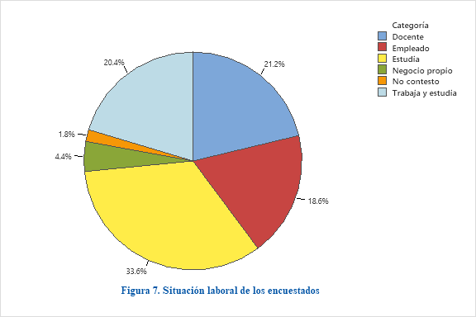

 |  |  | Docente | 24
 |  |  | Empleado | 21
 |  |  | Estudia | 38
 |  |  | Negocio propio | 5
 |  |  | No contesto | 2
 |  |  | Trabaja y estudia | 23

 |  |  |  | 113

 | 8. tiempo en años para dar inicio a los estudios de doctorado
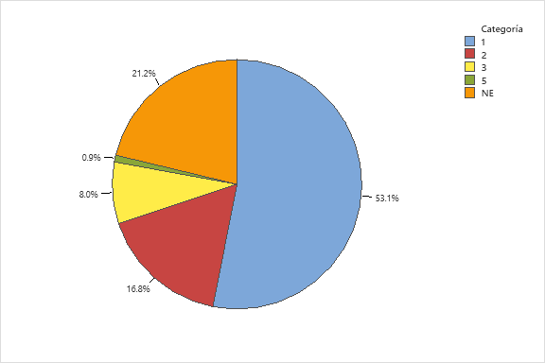
 |  |  |  | 1 | 60
 |  |  |  | 2 | 19
 |  |  |  | 3 | 9
 |  |  |  | 5 | 1
 |  |  |  | NE | 24
 |  |  |  |  | 113

FALTA | 9. elementos de motivación para estudiar un doctorado con enfoque en Manejo y Aprovechamiento del Paisaje Rural

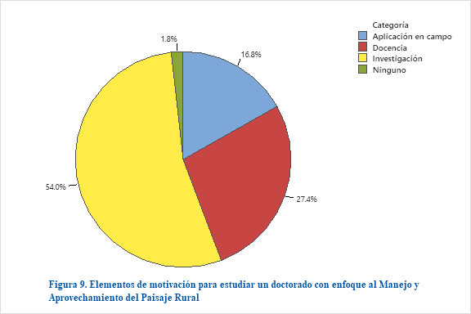
 |  |  | Aplicación en campo | 18
 |  |  | Docencia | 31
 |  |  | Investigación | 61
 |  |  | Ninguno | 3
 |  |  |  | 113

10 ANÁLISIS DE CORRESPONDENCIA

